Activité
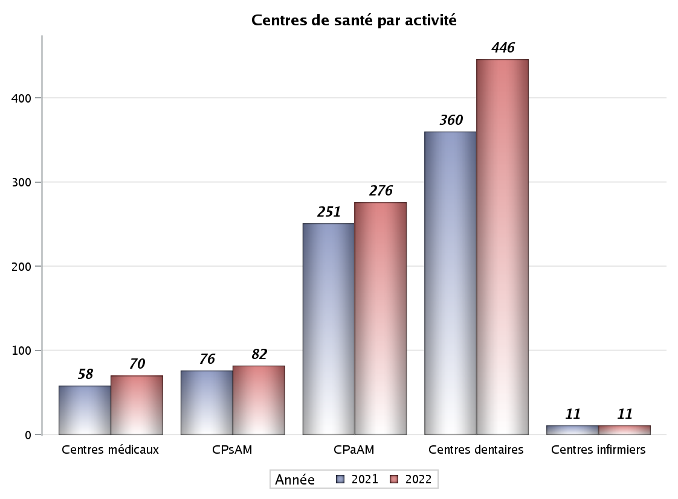

Implantation
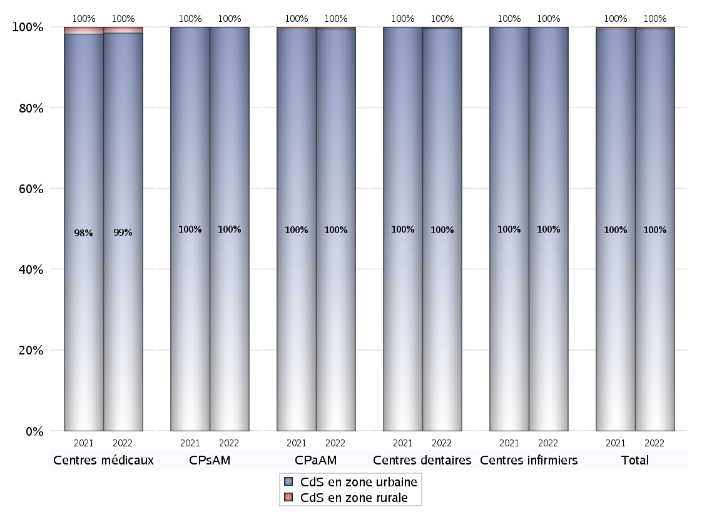
ZONE D'IMPLANTATION DES CENTRES
 | centres médicaux |  |  | Centres de santé polyvalents sans auxiliaires médicaux CPsAM |  | Centres de santé polyvalents avec auxiliaires médicaux CPaAM |  | Total centres à activité médicale | Centres de santé dentaires |  |  | Centres de santé infirmiers |  | Grand Total | Dont centres de santé pluri professionnels
 | avec MG et avec auxiliaires médicaux | avec MG et sans auxiliaires médicaux | sans MG | avec MG | sans MG | avec MG | sans MG |  | avec MG et avec auxiliaires médicaux | avec MG et sans auxiliaires médicaux | sans MG | avec MG | sans MG
CdS en zone urbaine | 24 | 19 | 26 | 52 | 30 | 190 | 85 | 426 | 1 | 21 | 423 | 0 | 11 | 882 | 231
Sous total zone urbaine | 69 |  |  | 82 |  | 275 |  |  | 445 |  |  | 11
Dont QPV | 6 | 2 | 2 | 8 | 7 | 30 | 10 | 65 | 0 | 0 | 52 | 0 | 0 | 117 | 40
Dont quartier vécu | 4 | 5 | 3 | 15 | 2 | 73 | 14 | 116 | 1 | 5 | 96 | 0 | 3 | 221 | 85
Dont zone prioritaire du SROS | 24 | 19 | 23 | 50 | 30 | 172 | 77 | 395 | 1 | 18 | 384 | 0 | 11 | 809 | 212
CdS en zone rurale | 1 | 0 | 0 | 0 | 0 | 1 | 0 | 2 | 0 | 0 | 1 | 0 | 0 | 3 | 2
Sous total zone rurale | 1 |  |  | 0 |  | 1 |  |  | 1 |  |  | 0
Dont zone prioritaire du SROS | 1 | 0 | 0 | 0 | 0 | 0 | 0 | 1 | 0 | 0 | 1 | 0 | 0 | 2 | 1
Total(sous total zone urbaine + sous total zone rurale) | 70 |  |  | 82 |  | 276 |  | 428 | 446 |  |  | 11 |  | 885 | 233

Gestionnaires
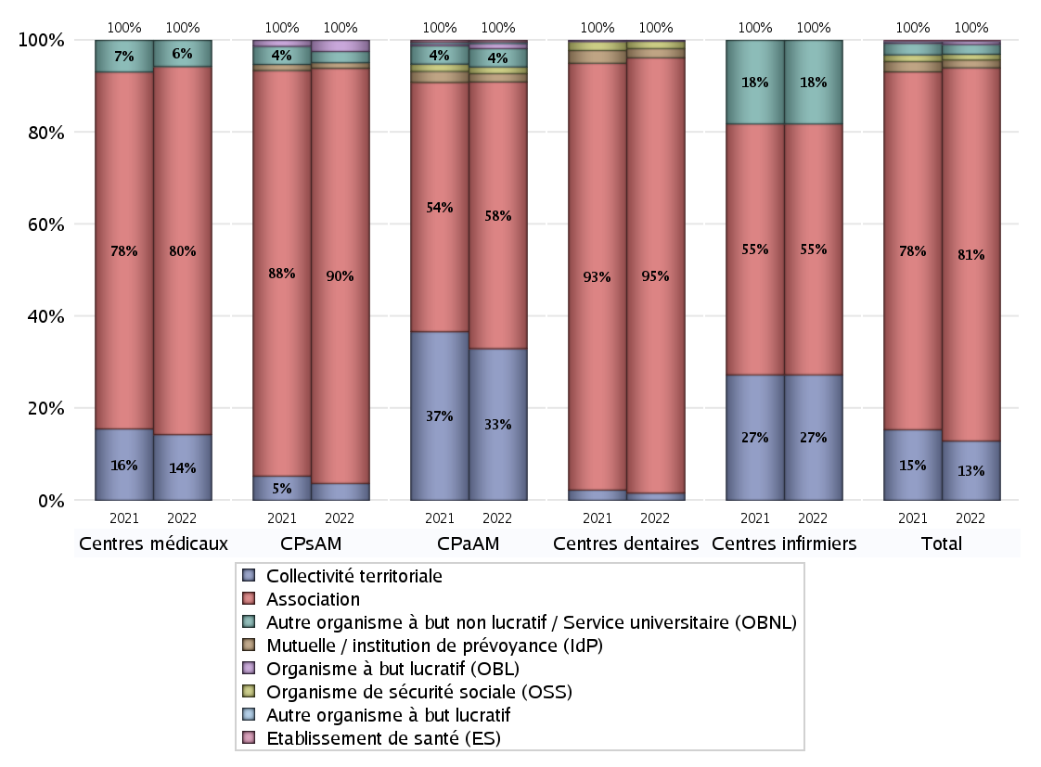
NOMBRE DE CENTRES DE SANTE PAR GESTIONNAIRE
 | centres médicaux |  |  | Centres de santé polyvalents sans auxiliaires médicaux CPsAM |  | Centres de santé polyvalents avec auxiliaires médicaux CPaAM |  | Total centres à activité médicale | Centres de santé dentaires |  |  | Centres de santé infirmiers |  | Grand Total | Dont centres de santé pluri professionnels
 | avec MG et avec auxiliaires médicaux | avec MG et sans auxiliaires médicaux | sans MG | avec MG | sans MG | avec MG | sans MG |  | avec MG et avec auxiliaires médicaux | avec MG et sans auxiliaires médicaux | sans MG | avec MG | sans MG
Collectivité territoriale | 5 | 5 | 0 | 3 | 0 | 91 | 0 | 104 | 1 | 0 | 6 | 0 | 3 | 114 | 98
Sous total Collectivité territoriale | 10 |  |  | 3 |  | 91 |  |  | 7 |  |  | 3
Association | 18 | 13 | 25 | 44 | 30 | 79 | 81 | 290 | 0 | 21 | 401 | 0 | 6 | 718 | 112
Sous total Association | 56 |  |  | 74 |  | 160 |  |  | 422 |  |  | 6
Mutuelle / institution de prévoyance (IdP) | 0 | 0 | 0 | 1 | 0 | 5 | 0 | 6 | 0 | 0 | 9 | 0 | 0 | 15 | 5
Sous total IdP | 0 |  |  | 1 |  | 5 |  |  | 9 |  |  | 0
Organisme de sécurité sociale (OSS) | 0 | 0 | 0 | 0 | 0 | 4 | 0 | 4 | 0 | 0 | 7 | 0 | 0 | 11 | 4
Sous total OSS | 0 |  |  | 0 |  | 4 |  |  | 7 |  |  | 0
Autre organisme à but non lucratif / Service universitaire (OBNL) | 2 | 1 | 1 | 2 | 0 | 8 | 3 | 17 | 0 | 0 | 0 | 0 | 2 | 19 | 10
Sous total OBNL | 4 |  |  | 2 |  | 11 |  |  | 0 |  |  | 2
Organisme à but lucratif (OBL) | 0 | 0 | 0 | 2 | 0 | 2 | 1 | 5 | 0 | 0 | 1 | 0 | 0 | 6 | 2
Sous total OBL | 0 |  |  | 2 |  | 3 |  |  | 1 |  |  | 0
Autre organisme à but lucratif | 0 | 0 | 0 | 0 | 0 | 1 | 0 | 1 | 0 | 0 | 0 | 0 | 0 | 1 | 1
Sous total Autre OBL | 0 |  |  | 0 |  | 1 |  |  | 0 |  |  | 0
Etablissement de santé (ES) | 0 | 0 | 0 | 0 | 0 | 1 | 0 | 1 | 0 | 0 | 0 | 0 | 0 | 1 | 1
Sous total ES | 0 |  |  | 0 |  | 1 |  |  | 0 |  |  | 0
Etat | 0 | 0 | 0 | 0 | 0 | 0 | 0 | 0 | 0 | 0 | 0 | 0 | 0 | 0 | 0
Sous total SU | 0 |  |  | 0 |  | 0 |  |  | 0 |  |  | 0
Total | 70 |  |  | 82 |  | 276 |  | 428 | 446 |  |  | 11 |  | 885 | 233

Effectifs
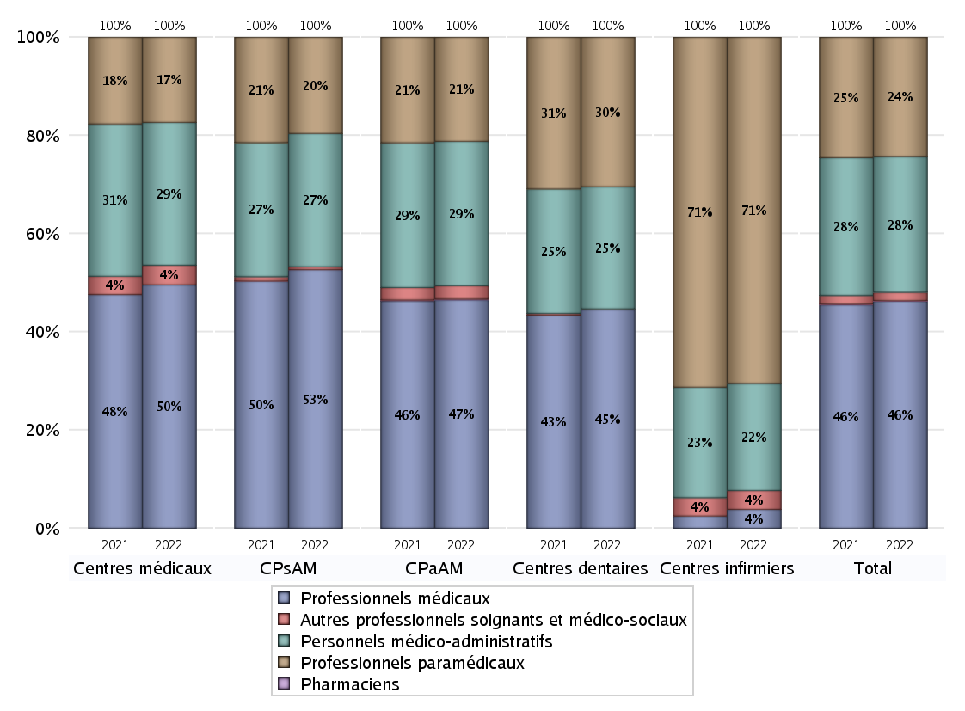
EFFECTIFS DES CENTRES
 | centres médicaux | Centres de santé polyvalents sans auxiliaires médicaux CPsAM | Centres de santé polyvalents avec auxiliaires médicaux CPaAM | Total centres à activité médicale | Centres de santé dentaires | Centres de santé infirmiers | Grand Total
Professionnels médicaux (1) | 595 | 823 | 5631 | 7049 | 3631 | 3 | 10683
Dont Médecins généralistes | 247 | 186 | 1866 | 2299 | 36 | 0 | 2335
Dont Autres médecins spécialistes | 196 | 173 | 2521 | 2890 | 168 | 0 | 3058
Dont Sages-Femmes | 7 | 39 | 69 | 115 | 3 | 0 | 118
Dont Chrirurgiens dentistes | 123 | 423 | 1126 | 1672 | 3424 | 0 | 5096
Dont Autres professionnels médicaux | 22 | 2 | 49 | 73 | 0 | 3 | 76
Professionnels paramédicaux (2) | 208 | 306 | 2564 | 3078 | 2479 | 55 | 5612
Dont Infirmiers | 37 | 12 | 492 | 541 | 0 | 50 | 591
Dont Assistants dentaires | 88 | 249 | 849 | 1186 | 2429 | 0 | 3615
Dont Autres | 83 | 45 | 1223 | 1351 | 50 | 5 | 1406
Pharmaciens (3) | 0 | 0 | 22 | 22 | 0 | 0 | 22
Total Professionnels de santé (1)+(2)(+3) | 803 | 1129 | 8217 | 10149 | 6110 | 58 | 16317
Autres professionnels soignants et médico-sociaux (4) | 48 | 9 | 325 | 382 | 10 | 3 | 395
Personnels médico-administratifs (5) | 349 | 424 | 3561 | 4334 | 2026 | 17 | 6377
Total (1)+(2)+(3)+(4)+(5) | 1200 | 1562 | 12103 | 14865 | 8146 | 78 | 23089

Fonctionnement
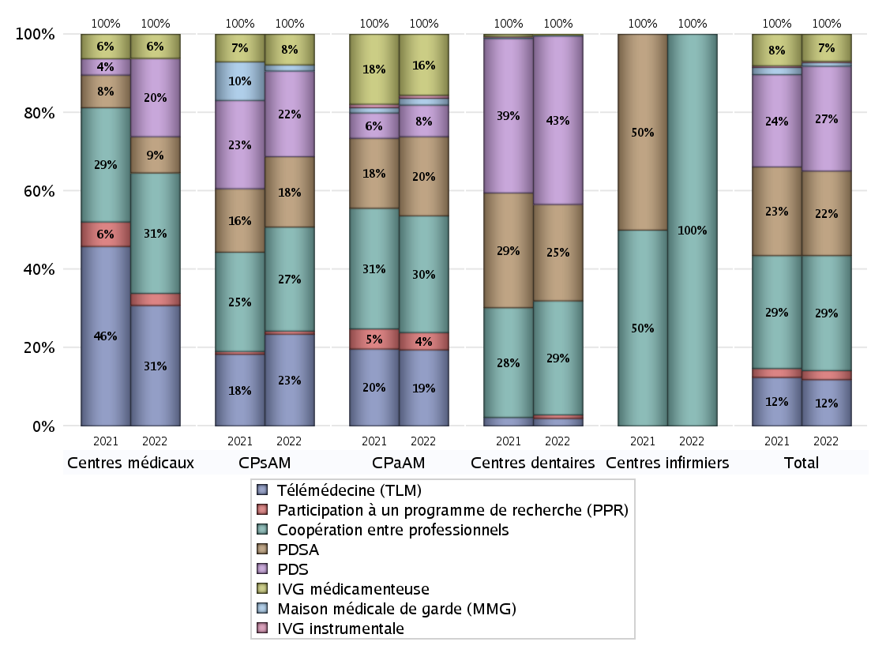
FONCTIONNEMENT(PDSA/MMG/IVG/TLM/PPR/COOP)
 | centres médicaux |  |  | Centres de santé polyvalents sans auxiliaires médicaux CPsAM |  | Centres de santé polyvalents avec auxiliaires médicaux CPaAM |  | Total centres à activité médicale | Centres de santé dentaires |  |  | Centres de santé infirmiers |  | Grand Total | Dont centres de santé pluri professionnels
 | avec MG et avec auxiliaires médicaux | avec MG et sans auxiliaires médicaux | sans MG | avec MG | sans MG | avec MG | sans MG |  | avec MG et avec auxiliaires médicaux | avec MG et sans auxiliaires médicaux | sans MG | avec MG | sans MG
PDSA au sein du centre | 1 | 3 | 2 | 17 | 6 | 29 | 62 | 120 | 0 | 11 | 152 | 0 | 0 | 283 | 34
PDSA en dehors du centre | 0 | 0 | 0 | 0 | 0 | 14 | 0 | 14 | 0 | 0 | 2 | 0 | 0 | 16 | 14
Sous total 1 PDSA | 1 | 3 | 2 | 17 | 6 | 43 | 62 | 134 | 0 | 11 | 154 | 0 | 0 | 299 | 48
Sous total PDSA | 6 |  |  | 23 |  | 105 |  |  | 165 |  |  | 0
PDS au sein du centre | 1 | 1 | 2 | 20 | 8 | 20 | 18 | 70 | 1 | 14 | 265 | 0 | 0 | 350 | 28
PDS en dehors du centre | 1 | 0 | 8 | 0 | 0 | 4 | 0 | 13 | 0 | 0 | 8 | 0 | 0 | 21 | 5
Sous Total 1 PDS | 2 | 1 | 10 | 20 | 8 | 24 | 18 | 83 | 1 | 14 | 273 | 0 | 0 | 371 | 33
Sous total PDS | 13 |  |  | 28 |  | 42 |  |  | 288 |  |  | 0
Maison médicale de garde (MMG) | 0 | 0 | 0 | 2 | 0 | 9 | 0 | 11 | 0 | 0 | 2 | 0 | 0 | 13 | 9
Sous total MMG | 0 |  |  | 2 |  | 9 |  |  | 2 |  |  | 0
IVG instrumentale | 0 | 0 | 0 | 0 | 0 | 4 | 0 | 4 | 0 | 0 | 0 | 0 | 0 | 4 | 4
Sous total IVGI | 0 |  |  | 0 |  | 4 |  |  | 0 |  |  | 0
IVG médicamenteuse | 4 | 0 | 0 | 9 | 1 | 81 | 0 | 95 | 0 | 1 | 0 | 0 | 0 | 96 | 89
Sous total IVGM | 4 |  |  | 10 |  | 81 |  |  | 1 |  |  | 0
Télémédecine (TLM) | 8 | 7 | 5 | 22 | 8 | 98 | 3 | 151 | 1 | 4 | 8 | 0 | 0 | 164 | 115
Sous total TLM | 20 |  |  | 30 |  | 101 |  |  | 13 |  |  | 0
Participation à un programme de recherche (PPR) | 1 | 1 | 0 | 1 | 0 | 21 | 2 | 26 | 0 | 0 | 6 | 0 | 0 | 32 | 22
Sous total PPR | 2 |  |  | 1 |  | 23 |  |  | 6 |  |  | 0
Coopération entre professionnels | 6 | 4 | 10 | 24 | 10 | 85 | 70 | 209 | 0 | 11 | 184 | 0 | 3 | 407 | 100
Sous total Coop | 20 |  |  | 34 |  | 155 |  |  | 195 |  |  | 3
Total | 65 |  |  | 128 |  | 520 |  | 713 | 670 |  |  | 3 |  | 1386 | 420

Prévention
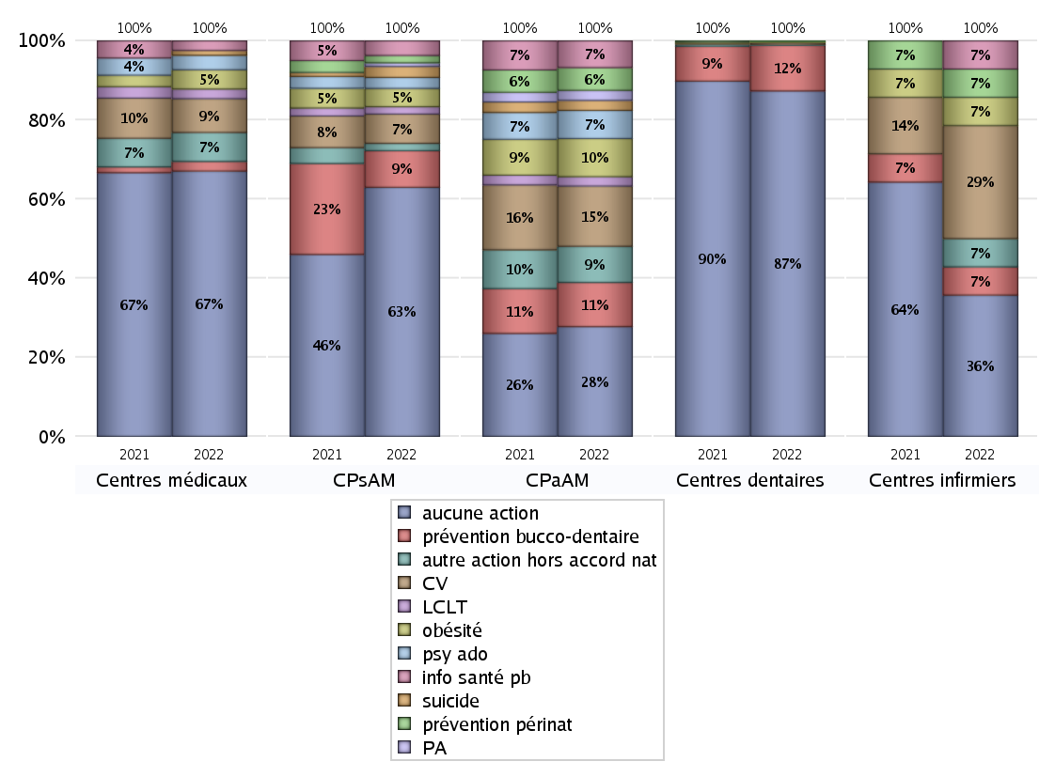
ACTIONS DE PREVENTION
 | centres médicaux |  |  | Centres de santé polyvalents sans auxiliaires médicaux CPsAM |  | Centres de santé polyvalents avec auxiliaires médicaux CPaAM |  | Total centres à activité médicale | Centres de santé dentaires |  |  | Centres de santé infirmiers |  | Grand Total | Dont centres de santé pluri professionnels
 | avec MG et avec auxiliaires médicaux | avec MG et sans auxiliaires médicaux | sans MG | avec MG | sans MG | avec MG | sans MG |  | avec MG et avec auxiliaires médicaux | avec MG et sans auxiliaires médicaux | sans MG | avec MG | sans MG
Aucune action | 16 | 14 | 25 | 40 | 28 | 80 | 84 | 287 | 0 | 19 | 374 | 0 | 5 | 685 | 107
Sous total aucune action | 55 |  |  | 68 |  | 164 |  |  | 393 |  |  | 5
Amélioration de la couverture vaccinale CV) | 5 | 2 | 0 | 7 | 1 | 90 | 0 | 105 | 1 | 1 | 0 | 0 | 4 | 111 | 98
Sous total CV | 7 |  |  | 8 |  | 90 |  |  | 2 |  |  | 4
Lutte contre la tuberculose (LCLT) | 1 | 1 | 0 | 2 | 0 | 14 | 0 | 18 | 0 | 0 | 0 | 0 | 0 | 18 | 16
Sous total LCLT | 2 |  |  | 2 |  | 14 |  |  | 0 |  |  | 0
Surpoids et obésité chez l'enfant | 2 | 2 | 0 | 5 | 0 | 57 | 0 | 66 | 1 | 0 | 0 | 0 | 1 | 68 | 63
Sous total obésité | 4 |  |  | 5 |  | 57 |  |  | 1 |  |  | 1
Souffrance psychique et conduites addictives chez l'adolescent de 12 à 25 ans | 3 | 0 | 0 | 3 | 0 | 42 | 0 | 48 | 0 | 0 | 0 | 0 | 0 | 48 | 46
Sous total souffrance psy ado | 3 |  |  | 3 |  | 42 |  |  | 0 |  |  | 0
Prévention du suicide | 0 | 0 | 1 | 3 | 0 | 15 | 0 | 19 | 0 | 0 | 0 | 0 | 0 | 19 | 16
Sous total prévention suicide | 1 |  |  | 3 |  | 15 |  |  | 0 |  |  | 0
Prévention spécifique en direction des personnes âgées pour les régions non incluses dans les expérimentations PAERPA | 0 | 0 | 0 | 1 | 0 | 15 | 0 | 16 | 0 | 0 | 0 | 0 | 0 | 16 | 16
Sous total prévention PA | 0 |  |  | 1 |  | 15 |  |  | 0 |  |  | 0
Prévention périnatale | 0 | 0 | 0 | 1 | 1 | 34 | 0 | 36 | 1 | 0 | 0 | 0 | 1 | 38 | 35
Sous total prévention périnat | 0 |  |  | 2 |  | 34 |  |  | 1 |  |  | 1
Mission de relais d'information ou d'action de santé publique dans les thèmes visés par l'accord national | 1 | 1 | 0 | 4 | 0 | 39 | 1 | 46 | 0 | 0 | 0 | 0 | 1 | 47 | 41
Sous total info santé pb | 2 |  |  | 4 |  | 40 |  |  | 0 |  |  | 1
Prévention bucco-dentaire (mission de santé publique dentaire ou bilan bucco dentaire) | 1 | 1 | 0 | 9 | 1 | 66 | 0 | 78 | 1 | 2 | 49 | 0 | 1 | 131 | 72
Sous total prévention bucco-dentaire | 2 |  |  | 10 |  | 66 |  |  | 52 |  |  | 1
Autre action non visée dans l'accord national | 5 | 1 | 0 | 1 | 1 | 54 | 0 | 62 | 0 | 0 | 1 | 0 | 1 | 64 | 60
Sous total autre action hors accord nat | 6 |  |  | 2 |  | 54 |  |  | 1 |  |  | 1

Total1 des Centres de santé avec au moins une action | 9 | 5 | 1 | 12 | 2 | 111 | 1 | 141 | 1 | 2 | 50 | 0 | 6 | 200 | 126
Total2 des Centres de santé avec au moins une action | 15 |  |  | 14 |  | 112 |  |  | 53 |  |  | 6

ETP
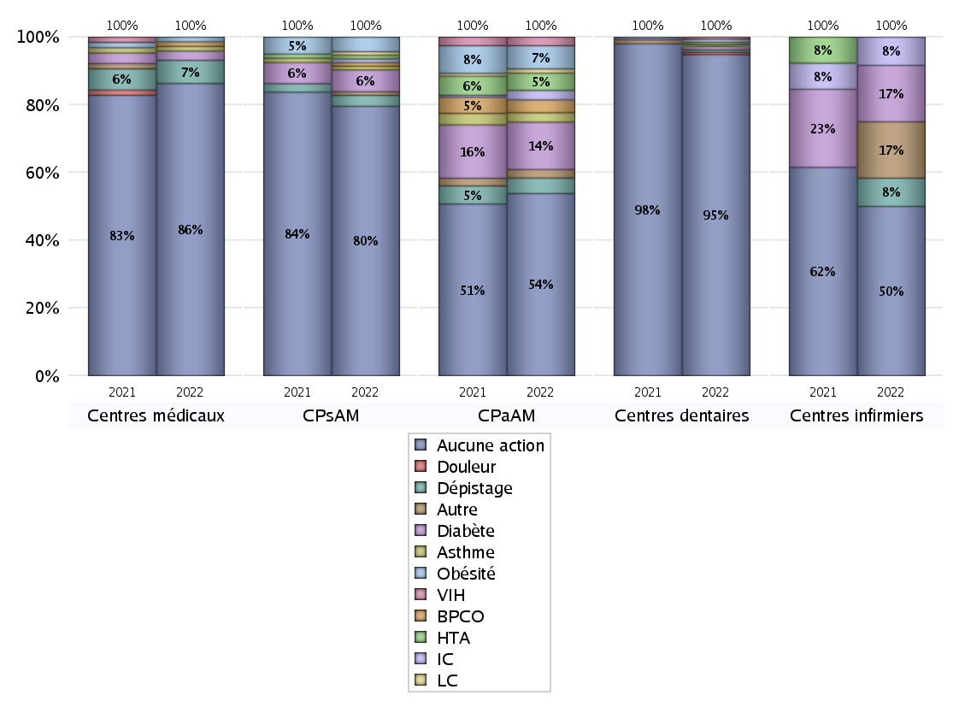
EDUCATION THERAPEUTIQUE DU PATIENT
 | centres médicaux |  |  | Centres de santé polyvalents sans auxiliaires médicaux CPsAM |  | Centres de santé polyvalents avec auxiliaires médicaux CPaAM |  | Total centres à activité médicale | Centres de santé dentaires |  |  | Centres de santé infirmiers |  | Grand Total | Dont centres de santé pluri professionnels
 | avec MG et avec auxiliaires médicaux | avec MG et sans auxiliaires médicaux | sans MG | avec MG | sans MG | avec MG | sans MG |  | avec MG et avec auxiliaires médicaux | avec MG et sans auxiliaires médicaux | sans MG | avec MG | sans MG
Aucune action | 21 | 18 | 24 | 45 | 29 | 129 | 83 | 349 | 0 | 20 | 418 | 0 | 6 | 793 | 163
Sous total aucune action | 63 |  |  | 74 |  | 212 |  |  | 438 |  |  | 6
Diabète | 1 | 1 | 0 | 6 | 0 | 53 | 2 | 63 | 0 | 1 | 3 | 0 | 2 | 69 | 57
Sous total diabète | 2 |  |  | 6 |  | 55 |  |  | 4 |  |  | 2
Asthme | 0 | 1 | 0 | 1 | 0 | 10 | 1 | 13 | 0 | 1 | 0 | 0 | 0 | 14 | 11
Sous total asthme | 1 |  |  | 1 |  | 11 |  |  | 1 |  |  | 0
BPCO | 1 | 0 | 0 | 1 | 0 | 14 | 1 | 17 | 0 | 0 | 0 | 0 | 0 | 17 | 16
Sous total BPCO | 1 |  |  | 1 |  | 15 |  |  | 0 |  |  | 0
Insuffisance cardiaque (IC) | 0 | 0 | 0 | 1 | 0 | 10 | 1 | 12 | 0 | 0 | 1 | 0 | 1 | 14 | 11
Sous total IC | 0 |  |  | 1 |  | 11 |  |  | 1 |  |  | 1
HTA | 0 | 0 | 0 | 1 | 0 | 19 | 1 | 21 | 0 | 0 | 2 | 0 | 0 | 23 | 19
Sous total HTA | 0 |  |  | 1 |  | 20 |  |  | 2 |  |  | 0
Lombalgie chronique (LC) | 0 | 0 | 0 | 1 | 0 | 5 | 0 | 6 | 0 | 0 | 2 | 0 | 0 | 8 | 6
Sous total LC | 0 |  |  | 1 |  | 5 |  |  | 2 |  |  | 0
Obésité | 0 | 1 | 0 | 4 | 0 | 26 | 1 | 32 | 1 | 1 | 2 | 0 | 0 | 36 | 30
Sous total obésité | 1 |  |  | 4 |  | 27 |  |  | 4 |  |  | 0
VIH | 0 | 0 | 0 | 0 | 0 | 9 | 1 | 10 | 0 | 0 | 3 | 0 | 0 | 13 | 9
Sous total VIH | 0 |  |  | 0 |  | 10 |  |  | 3 |  |  | 0
Douleur | 0 | 0 | 0 | 0 | 0 | 0 | 0 | 0 | 0 | 0 | 3 | 0 | 0 | 3 | 0
Sous total douleur | 0 |  |  | 0 |  | 0 |  |  | 3 |  |  | 0
Action de dépistage | 2 | 1 | 2 | 3 | 0 | 17 | 1 | 26 | 0 | 0 | 3 | 0 | 1 | 30 | 21
Sous total dépistage | 5 |  |  | 3 |  | 18 |  |  | 3 |  |  | 1
Autre | 0 | 0 | 0 | 0 | 1 | 10 | 0 | 11 | 0 | 0 | 1 | 0 | 2 | 14 | 10
Sous total autre | 0 |  |  | 1 |  | 10 |  |  | 1 |  |  | 2

Total1 des Centres de santé avec au moins une action | 4 | 1 | 2 | 7 | 1 | 62 | 2 | 79 | 1 | 1 | 6 | 0 | 5 | 92 | 70
Total2 des Centres de santé avec au moins une action | 7 |  |  | 8 |  | 64 |  |  | 8 |  |  | 5

promo santé
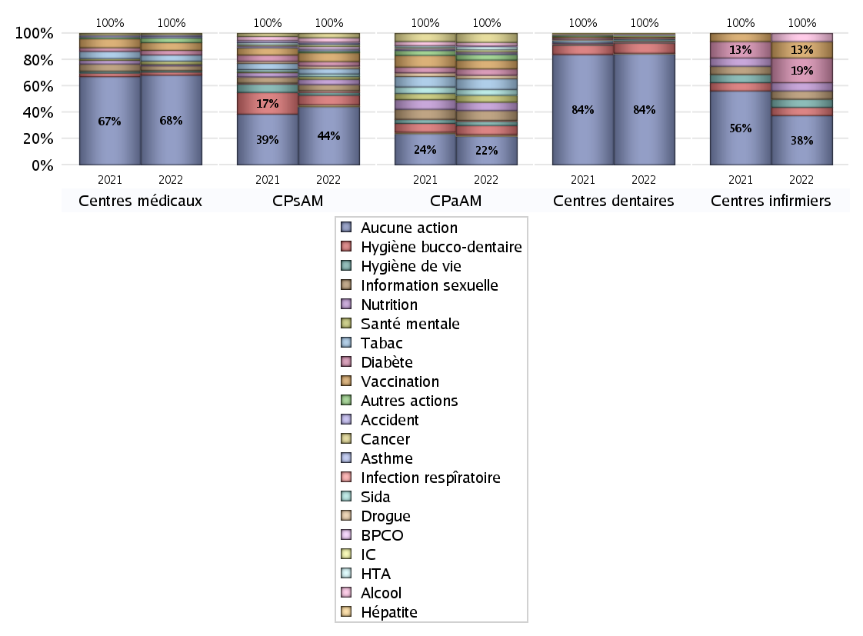
PROMOTION ET EDUCATION POUR LA SANTE
 | centres médicaux |  |  | Centres de santé polyvalents sans auxiliaires médicaux CPsAM |  | Centres de santé polyvalents avec auxiliaires médicaux CPaAM |  | Total centres à activité médicale | Centres de santé dentaires |  |  | Centres de santé infirmiers |  | Grand Total | Dont centres de santé pluri professionnels
 | avec MG et avec auxiliaires médicaux | avec MG et sans auxiliaires médicaux | sans MG | avec MG | sans MG | avec MG | sans MG |  | avec MG et avec auxiliaires médicaux | avec MG et sans auxiliaires médicaux | sans MG | avec MG | sans MG
Aucune action | 17 | 17 | 24 | 39 | 27 | 91 | 81 | 296 | 0 | 20 | 387 | 0 | 6 | 709 | 121
Sous total aucune action | 58 |  |  | 66 |  | 172 |  |  | 407 |  |  | 6
diabète | 1 | 1 | 1 | 5 | 0 | 37 | 1 | 46 | 0 | 1 | 2 | 0 | 3 | 52 | 41
Sous total diabète | 3 |  |  | 5 |  | 38 |  |  | 3 |  |  | 3
asthme | 0 | 1 | 0 | 2 | 0 | 7 | 1 | 11 | 0 | 0 | 0 | 0 | 0 | 11 | 8
Sous total asthme | 1 |  |  | 2 |  | 8 |  |  | 0 |  |  | 0
BPCO | 0 | 0 | 0 | 3 | 0 | 7 | 1 | 11 | 0 | 0 | 0 | 0 | 0 | 11 | 9
Sous total BPCO | 0 |  |  | 3 |  | 8 |  |  | 0 |  |  | 0
Insuffisance cardiaque (IC) | 0 | 0 | 0 | 2 | 0 | 12 | 0 | 14 | 0 | 0 | 2 | 0 | 0 | 16 | 13
Sous total IC | 0 |  |  | 2 |  | 12 |  |  | 2 |  |  | 0
HTA | 0 | 0 | 0 | 1 | 0 | 18 | 1 | 20 | 0 | 0 | 2 | 0 | 0 | 22 | 18
Sous total HTA | 0 |  |  | 1 |  | 19 |  |  | 2 |  |  | 0
Accident de la vie courante | 0 | 1 | 0 | 2 | 0 | 4 | 0 | 7 | 0 | 0 | 2 | 0 | 0 | 9 | 4
Sous total accident | 1 |  |  | 2 |  | 4 |  |  | 2 |  |  | 0
Alcool | 0 | 0 | 0 | 5 | 0 | 21 | 0 | 26 | 0 | 0 | 2 | 0 | 1 | 29 | 22
Sous total alcool | 0 |  |  | 5 |  | 21 |  |  | 2 |  |  | 1
cancer | 1 | 0 | 0 | 4 | 1 | 54 | 0 | 60 | 0 | 0 | 2 | 0 | 0 | 62 | 56
Sous total cancer | 1 |  |  | 5 |  | 54 |  |  | 2 |  |  | 0
Hépatite | 0 | 0 | 0 | 2 | 0 | 9 | 0 | 11 | 0 | 0 | 2 | 0 | 0 | 13 | 10
Sous total hépatite | 0 |  |  | 2 |  | 9 |  |  | 2 |  |  | 0
Hygiène bucco-dentaire | 1 | 1 | 0 | 8 | 3 | 54 | 0 | 67 | 1 | 1 | 36 | 0 | 1 | 106 | 58
Sous total hygiène bucco-dentaire | 2 |  |  | 11 |  | 54 |  |  | 38 |  |  | 1
Hygiène de vie | 1 | 0 | 0 | 3 | 0 | 25 | 0 | 29 | 0 | 0 | 2 | 0 | 1 | 32 | 27
Sous total hygiène de vie | 1 |  |  | 3 |  | 25 |  |  | 2 |  |  | 1
Infection respiratoire | 0 | 0 | 0 | 2 | 0 | 4 | 1 | 7 | 0 | 0 | 2 | 0 | 0 | 9 | 4
Sous total infection respîratoire | 0 |  |  | 2 |  | 5 |  |  | 2 |  |  | 0
Information sexuelle | 3 | 0 | 0 | 7 | 0 | 59 | 0 | 69 | 0 | 0 | 0 | 0 | 1 | 70 | 64
Sous total information sexuelle | 3 |  |  | 7 |  | 59 |  |  | 0 |  |  | 1
Nutrition | 1 | 0 | 0 | 6 | 0 | 49 | 1 | 57 | 1 | 0 | 2 | 0 | 1 | 61 | 54
Sous total nutrition | 1 |  |  | 6 |  | 50 |  |  | 3 |  |  | 1
santé mentale | 1 | 0 | 1 | 3 | 0 | 41 | 0 | 46 | 0 | 0 | 2 | 0 | 0 | 48 | 42
Sous total santé mentale | 2 |  |  | 3 |  | 41 |  |  | 2 |  |  | 0
Sida | 0 | 0 | 0 | 3 | 0 | 35 | 0 | 38 | 0 | 0 | 2 | 0 | 0 | 40 | 36
Sous total sida | 0 |  |  | 3 |  | 35 |  |  | 2 |  |  | 0
Tabac | 3 | 1 | 0 | 6 | 0 | 63 | 0 | 73 | 0 | 1 | 3 | 0 | 0 | 77 | 68
Sous total tabac | 4 |  |  | 6 |  | 63 |  |  | 4 |  |  | 0
Usage de la drogue | 0 | 0 | 0 | 3 | 0 | 21 | 0 | 24 | 0 | 0 | 2 | 0 | 0 | 26 | 21
Sous total drogue | 0 |  |  | 3 |  | 21 |  |  | 2 |  |  | 0
Vaccination | 3 | 2 | 0 | 8 | 2 | 53 | 0 | 68 | 0 | 1 | 3 | 0 | 2 | 74 | 59
Sous total vaccination | 5 |  |  | 10 |  | 53 |  |  | 4 |  |  | 2
Autres actions | 3 | 0 | 0 | 2 | 0 | 30 | 3 | 38 | 0 | 0 | 1 | 0 | 0 | 39 | 35
Sous total autres actions | 3 |  |  | 2 |  | 33 |  |  | 1 |  |  | 0

Total1 des Centres de santé avec au moins une action | 8 | 2 | 2 | 13 | 3 | 100 | 4 | 132 | 1 | 1 | 37 | 0 | 5 | 176 | 112
Total2 des Centres de santé avec au moins une action | 12 |  |  | 16 |  | 104 |  |  | 39 |  |  | 5

activités spécifiques
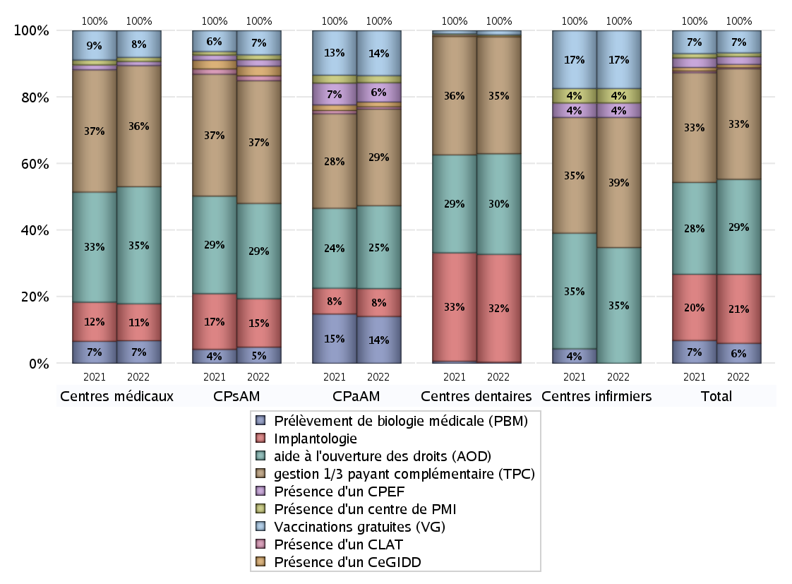
ACTIVITES SPECIFIQUES
 | centres médicaux |  |  | Centres de santé polyvalents sans auxiliaires médicaux CPsAM |  | Centres de santé polyvalents avec auxiliaires médicaux CPaAM |  | Total centres à activité médicale | Centres de santé dentaires |  |  | Centres de santé infirmiers |  | Grand Total | Dont centres de santé pluri professionnels
 | avec MG et avec auxiliaires médicaux | avec MG et sans auxiliaires médicaux | sans MG | avec MG | sans MG | avec MG | sans MG |  | avec MG et avec auxiliaires médicaux | avec MG et sans auxiliaires médicaux | sans MG | avec MG | sans MG
Prélèvement de biologie médicale (PBM) | 8 | 3 | 0 | 10 | 0 | 122 | 4 | 147 | 0 | 0 | 4 | 0 | 0 | 151 | 133
Sous total PBM | 11 |  |  | 10 |  | 126 |  |  | 4 |  |  | 0
Implantologie | 3 | 4 | 11 | 20 | 10 | 59 | 16 | 123 | 0 | 21 | 377 | 0 | 0 | 521 | 68
Sous total implanto | 18 |  |  | 30 |  | 75 |  |  | 398 |  |  | 0
aide à l'ouverture des droits (AOD) | 21 | 12 | 24 | 38 | 21 | 142 | 81 | 339 | 1 | 21 | 349 | 0 | 8 | 718 | 176
Sous total AOD | 57 |  |  | 59 |  | 223 |  |  | 371 |  |  | 8
gestion 1/3 payant complémentaire (TPC) | 21 | 15 | 23 | 47 | 29 | 181 | 79 | 395 | 1 | 19 | 411 | 0 | 9 | 835 | 217
Sous total TPC | 59 |  |  | 76 |  | 260 |  |  | 431 |  |  | 9
Présence d'un CLAT | 0 | 0 | 0 | 2 | 1 | 6 | 0 | 9 | 0 | 0 | 0 | 0 | 0 | 9 | 7
Sous total CLAT | 0 |  |  | 3 |  | 6 |  |  | 0 |  |  | 0
Présence d'un CeGIDD | 0 | 0 | 0 | 5 | 1 | 13 | 0 | 19 | 0 | 0 | 5 | 0 | 0 | 24 | 17
Sous total CeGIDD | 0 |  |  | 6 |  | 13 |  |  | 5 |  |  | 0
Présence d'un CPEF | 2 | 0 | 0 | 4 | 0 | 52 | 0 | 58 | 0 | 0 | 0 | 0 | 1 | 59 | 57
Sous total CPEF | 2 |  |  | 4 |  | 52 |  |  | 0 |  |  | 1
Présence d'un centre de PMI | 2 | 0 | 0 | 3 | 0 | 19 | 0 | 24 | 0 | 0 | 3 | 0 | 1 | 28 | 22
Sous total PMI | 2 |  |  | 3 |  | 19 |  |  | 3 |  |  | 1
Vaccinations gratuites (VG) | 7 | 5 | 1 | 12 | 3 | 119 | 2 | 149 | 1 | 6 | 8 | 0 | 4 | 168 | 133
Sous total VG | 13 |  |  | 15 |  | 121 |  |  | 15 |  |  | 4
Total | 162 |  |  | 206 |  | 895 |  | 1263 | 1227 |  |  | 23 |  | 2513 | 830

